商品信息
COCO Living Space｜奶油简约水母台灯床头灯
来源：COCO_Living_Space_Shopee全量审计_持续更新.xlsx｜工作表：高销量商品｜Excel第48行｜商品ID：29609150319

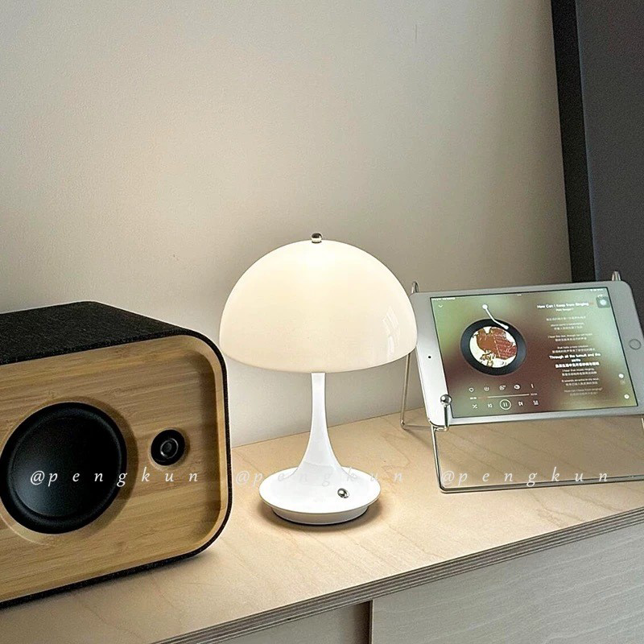
字段 | 内容 | 商品主图
序号 | 17
商品主图 | 见右侧嵌入主图
商品ID | 29609150319
商品中文名称 | 奶油简约水母台灯床头灯
商品标题 | Danish Cream Style Portable Mushroom Table Lamp Chargeable Designer Touch Dimmable Table Lamp Bedroom Creative Bedside Lamp
Shopee链接 | https://shopee.com.my/Danish-Cream-Style-Portable-Mushroom-Table-Lamp-Chargeable-Designer-Touch-Dimmable-Table-Lamp-Bedroom-Creative-Bedside-Lamp-i.115498741.29609150319
近月销量显示 | 17 Sold/Month
近月销量下限 | 17
列表价格显示 | RM33.50
列表最低价(MYR) | 33.50
列表评分 | 4.9
累计总销量显示 | 1k+ Sold
累计总销量下限 | 1,000
是否精确 | FALSE
详情价格显示 | RM33.50
详情价(MYR) | 33.50
详情评分 | 4.9
评论覆盖 | 51
好评主题 | 51
差评/风险主题 | 51
图片来源URL | https://down-my.img.susercontent.com/file/sg-11134201-7rdym-lzbtygdde1k2b8
1688链接 | https://detail.1688.com/offer/998322247073.html?share_token=W30t7kC5lqXVBaGgOikFE5ROJ1DQCN76QZ9s0+XbG4muJZfxzWl9Dg%3D%3D&__share_id=11e702ab-9084-450d-8c7c-2199f4a7e5f5&rpg-cnt=share.offerDetail&offerId=998322247073&__zhi_token=x4f9NkZ64xoah&spm=a262eq.8992535%2F20260804.5103953.0&forcePC=1785775444589
颜色/规格 | 米黄色/浅粉白/珍珠白 铬色/绿色/铜本色 法国金
长宽高 | 17 cm/17cm/26cm
重量(g) | 360
单个成本 | 32.00
单个运费 | 5.00
国内段总价 | 37.00
国际头程
总成本估算
利润估算
预计毛利率估算
3个成本
3个运费
国内段总价2
国际头程2
总成本估算2
利润估算2
预计毛利率估算2
5个成本
5个运费
国内段总价3
国际头程3
总成本估算3
利润估算3
预计毛利率估算3
8个成本
8个运费
国内段总价4
国际头程4
总成本估算4
利润估算4
预计毛利率估算4

